메인
정보 여행 프로그램

로그인

회원가입

종 료

지도
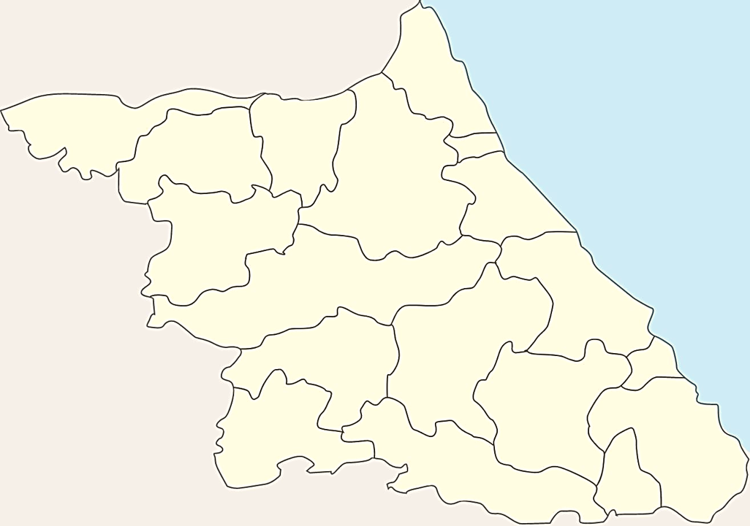
고성군

철원군
양구군
화천군
속초시

인제군
양양군
춘천시
강릉시
홍천군
최적경로계산

평창시
횡성군
동해시

정선군
원주시
삼척시

영월군
태백시

